关系图
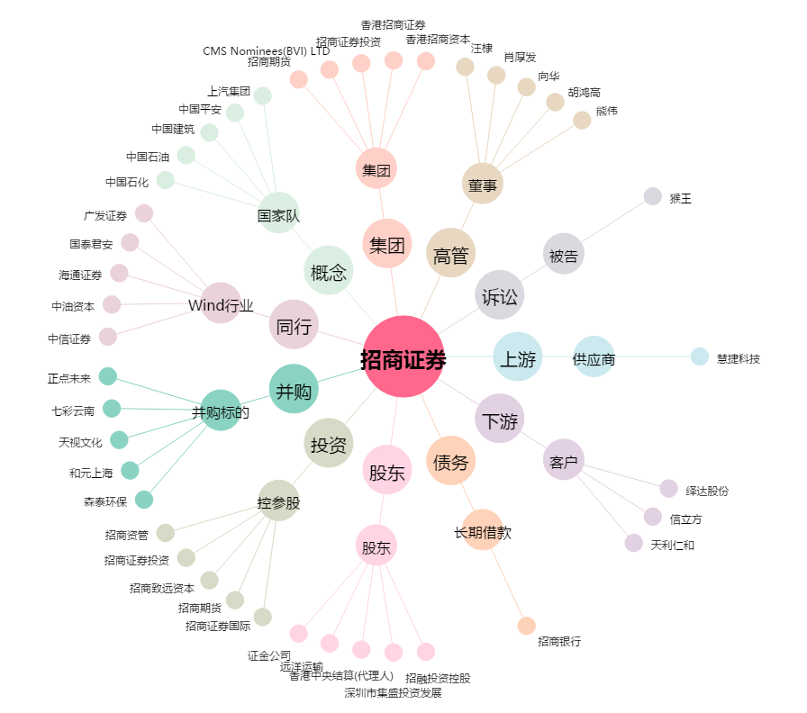
招商证券[600999.SH] - 关系概览图

